T1-42显示说明
LED 显示说明表（依据T1-42）
序号 | 流程/功能 | 触发条件/判断条件 | 显示样式 | 显示式样说明 | 依据标准章节 | 《目视停靠引导系统技术要求》章节 | 触发的距离条件
1 | 泊位引导启动/START-OF-DOCKING | 操作员在面板选择并按下飞机机型按钮。 | 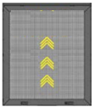 | 箭头表示设备已开始工作 | 4.1 | 附录A 等待指示 | 距机位停止线：≤100米
2 | 捕获/CAPTURE | 系统已激活并搜索接近中的飞机；尚未被激光稳定捕获。 | 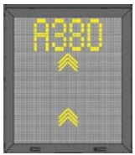 | 浮动垂直运行箭头+飞机类型 | 4.2 | 6.10.9 b） | 距机位停止线：80-25米
3 | 跟踪/TRACKING | 激光已捕获飞机，系统开始跟踪飞机位置。 | 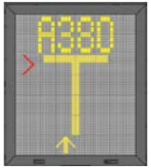 | 黄色中心线指示器；如偏离中心线，显示闪烁红色转向箭头。 | 4.3（与4,7一致，去掉） | 6.10.9 c）f）g）h） | 距机位停止线：≤25米
4 | 接近率/CLOSINGRATE-米制数字倒计时 | 飞机进入距停止位置的最终倒计时区域；配置为米制数字显示。 |  | 数字显示距离+m | 4.4（与4.7一致，去掉） | 6.10.9 c） | 距机位停止线：≤15米
5 | 对准中心线/ALIGNED TO CENTRE（选项） | 飞机位于显示距离处，且处于中心线上。 | 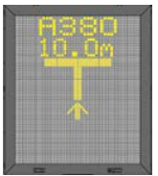 | 距离显示；不显示方向箭头。 | 4.5 | 6.10.9 c）f）g）h） | 距机位停止线：≤25米
6 | 慢速/SLOW (DECREASE SPEED) | 飞机进入减速有效区域，且接近速度高于允许速度。 | 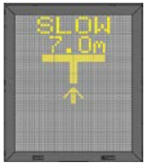 | SLOW | 4.6 | 附录A 降速指示 | 距机位停止线：≤15米，且接近速率：≥2米/秒
7 | 方位引导/AZIMUTH GUIDANCE (OPTION) | 飞机位于显示距离处且偏离中心线；例：飞机在中心线右侧。 | 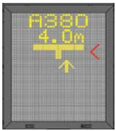 | 显示距离，黄色位置箭头+闪烁红色转向箭头，红色箭头显示见“表5” | 4.7 | 6.10.9 c）f）g）h） | 距机位停止线：≤25米
8 | 到达停止位置/STOP POSITION REACHED | 飞机到达正确停止位置。 | 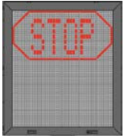 | STOP | 4.8 | 6.10.9 c） | 距机位停止线：±0.1米
9 | 泊位引导完成/DOCKING COMPLETED | 飞机已停妥。 | 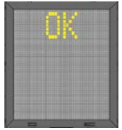 | OK | 4.9 | 6.10.9 c） | 距机位停止线：±0.1米
10 | 越位/OVERSHOOT | 飞机越过停止位置。 |  | TOOFAR | 4.1 | 6.10.9 d） | 超过机位停止线：≥0.5米
11 | 提前停止/STOP SHORT | 飞机静止，但尚未到达预定停止位置；持续超过预配置时间。 | 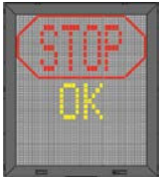 | STOPOK | 4.11 | 4.11
12 | 等待/WAIT | 接近停止位置时视野被物体遮挡，或检测到的飞机短暂丢失。 | 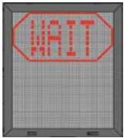 | WAIT | 4.12 | 4.12
13 | 异常慢速/SLOW-恶劣天气 | 大雾、雨、雪等导致系统可见度降低；系统处于捕获模式。 |  | SLOW+飞机类型；禁用浮动箭头 | 4.13 | 4.13
14 | 异常慢速/SLOW-泊位引导中飞机丢失 | 飞机在距登机桥/PBB区域较远处的泊位引导过程中丢失。 |  | SLOW | 4.13 | 4.13
15 | 飞机验证失败/AIRCRAFT VERIFICATION FAILURE | 在停止位置前25m处未完成飞机验证。 | 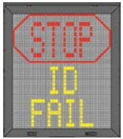 | 先WAIT并进行第二次验证；若仍失败，显示STOP+IDFAIL。 | 4.14 | 6.10.9 d） | 距机位停止线：≤25米
16 | 机位受阻/GATE BLOCKED | 到飞机计划停止位置的登机口/机坪进近视野被物体遮挡。 |  | WAIT+GATEBLOCK | 4.15 | 6.10.9 d） | 外部触发输入，无
17 | 视野受阻/VIEW BLOCKED | 朝向接近飞机的视野受阻，例如激光镜头/窗口污垢或近距离障碍。 |  | VIEWBLOCKED | 4.16 | 6.10.9 d） | 外部触发输入，无
18 | SBU停止/SBU STOP | 泊位引导过程中出现任何不可恢复错误，触发安全备份状态。 |  | STOPSBU | 4.17 | 4.17
19 | 速度过快/TOO FAST | 飞机接近速度高于泊位引导系统可处理范围。 |  | STOPTOOFAST | 4.18 | 6.10.9 d） | 接近速率：≥2米/秒
20 | 紧急停止/EMERGENCY STOP | 按下紧急停止按钮。 |  | STOP | 4.19 | 6.10.9 a） | 外部触发输入，无
21 | 挡轮挡/CHOCKS ON（选项） | 地面人员在前轮前方放置轮挡，并按下操作员面板ChocksOn按钮。 |  | CHOCKON | 4.2 | ？？？6.10.9 e）信息可以外部输入 | 外部触发输入，无
22 | 系统错误/ERROR | 发生系统错误。 |  | ERROR+错误代码 | 4.21 | 6.10.9 d） | 内部自检输入，无
23 | 系统故障/SYSTEM BREAKDOWN | 发生严重系统故障。 |  | 黑屏 | 4.22 | 4.22
24 | 电源故障/POWER FAILURE | 发生电源故障。 |  | 完全黑屏 | 4.23 | 4.23

